Sheet1
Scene No. | 2
Quest Title | 最大的港
Quest Log | 完成任务
Map No. | 7
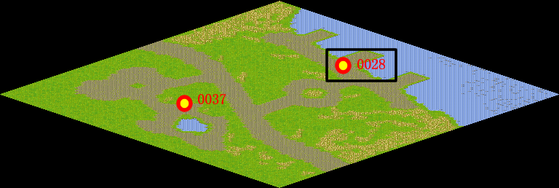
NPC No. | 28
Condition
Dialog | 好的，我知道了，辛苦你了。
Select | 1：完成，2：取消
Result | 1 :关闭对话框 消除Qlog-0120-001 , 2 : 关闭对话框

NPC No. | 33
Condition
Dialog | 什么时候去叫我一声就可以了。
Select | 1：确定
Result | 1：关闭对话框

ScriptFile | Qlog-0120-002.scr
 | Q0028-0120-002.scr
 | Q0033-0120-002.scr

